关系图
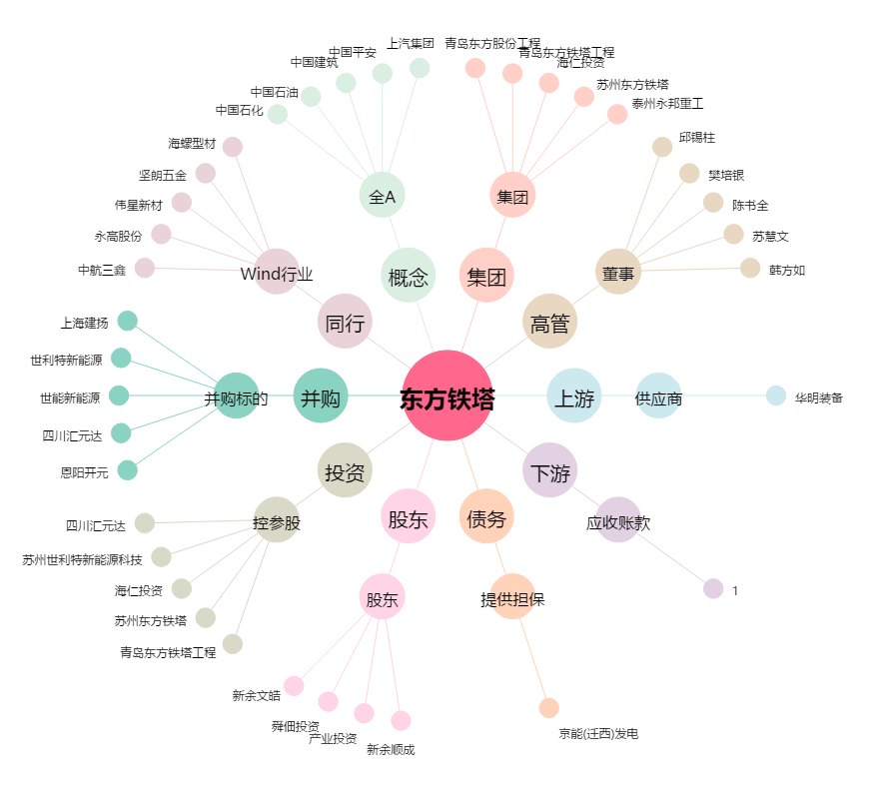
东方铁塔[002545.SZ] - 关系概览图

